menor 50
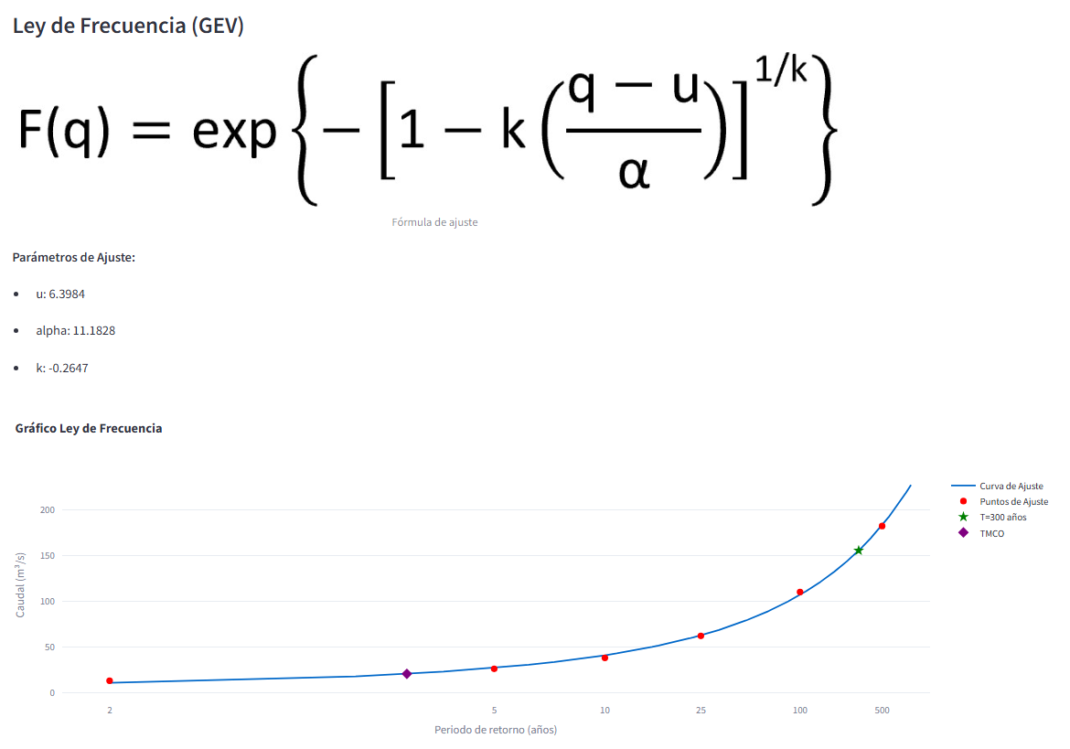
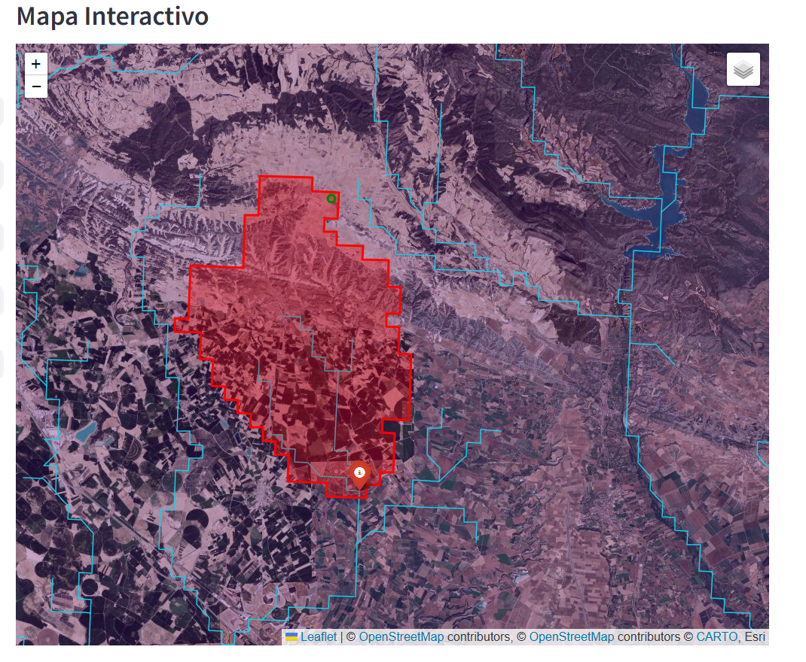
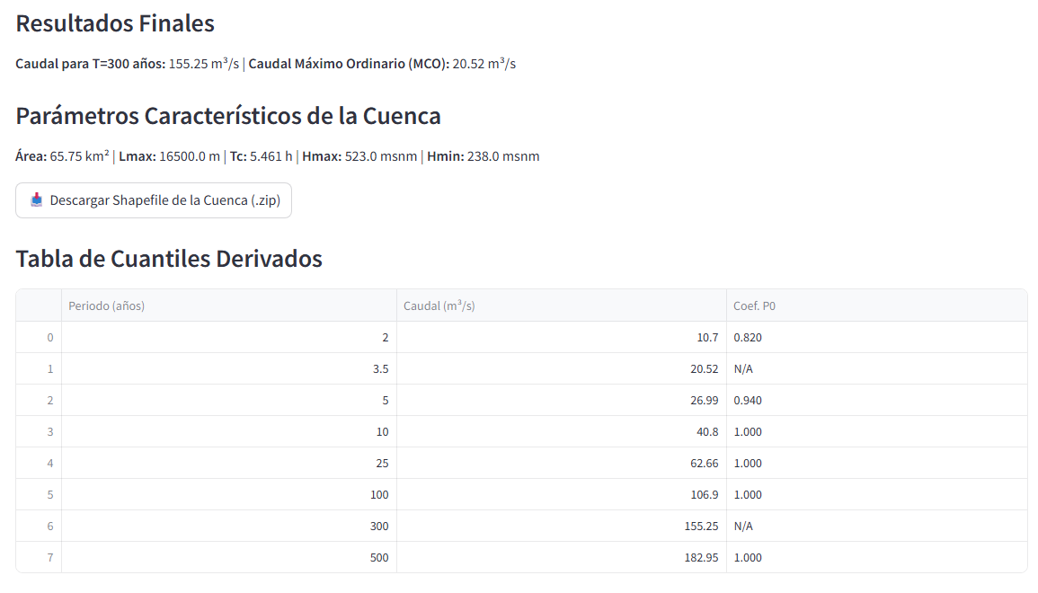
Punto para cuenca < 50 km2 |  |  | T
Longitud (WGS84): | -0.28852 | 0.458315 | 300
Latitud (WGS84): | 40.19266 | 41.803513 | 300 | sale bien…igual que ebro2.pdf

mayor 50
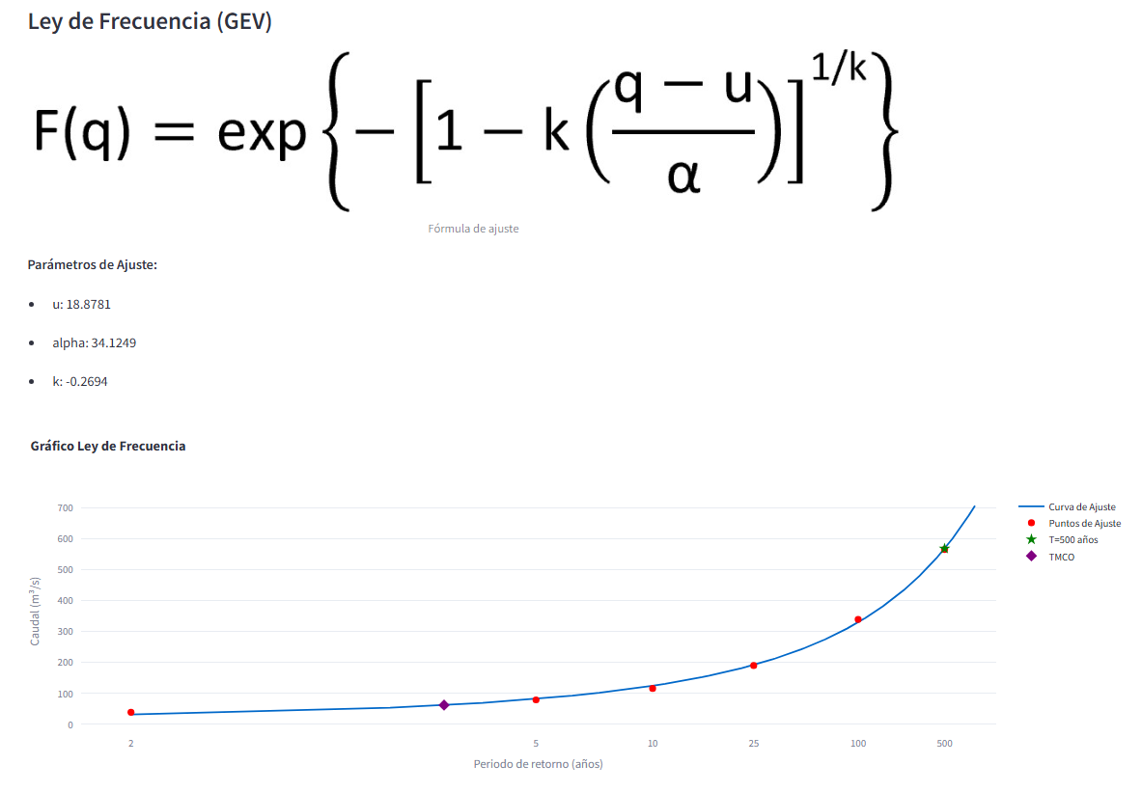
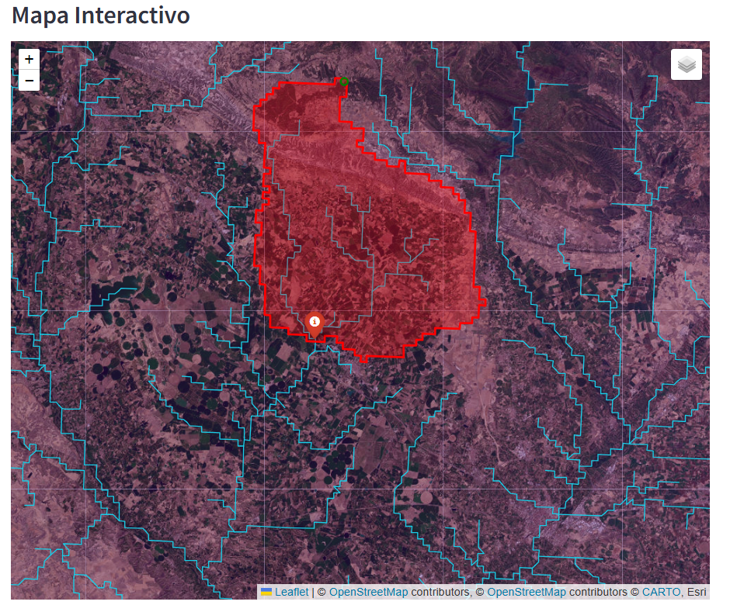
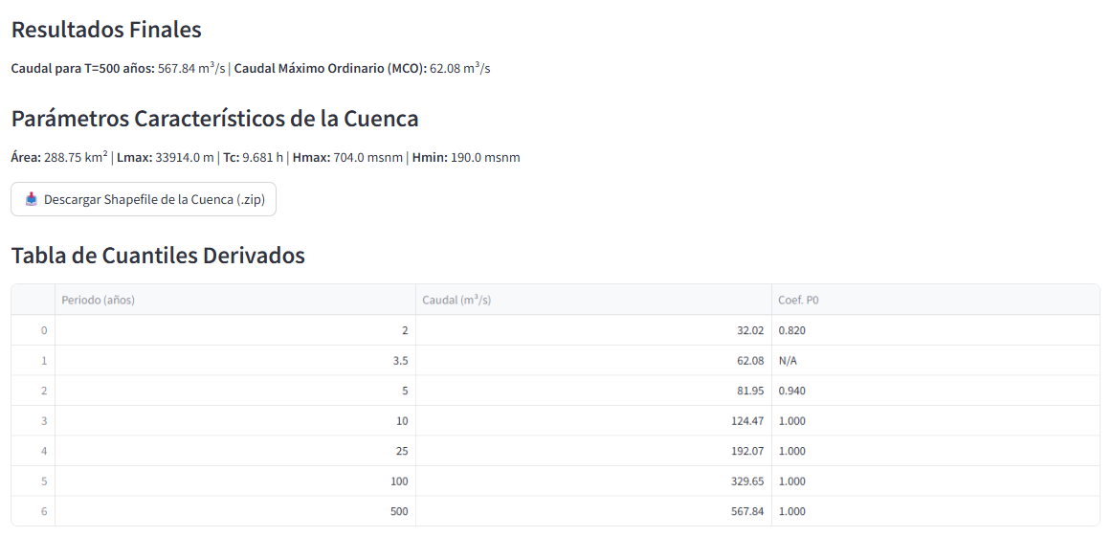
Punto para cuenca > 50 km2 |  | T
Longitud (WGS84): | 0.400399 | 500 | sale bien…igual que ebro1.pdf
Latitud (WGS84): | 41.750587

